Sheet1
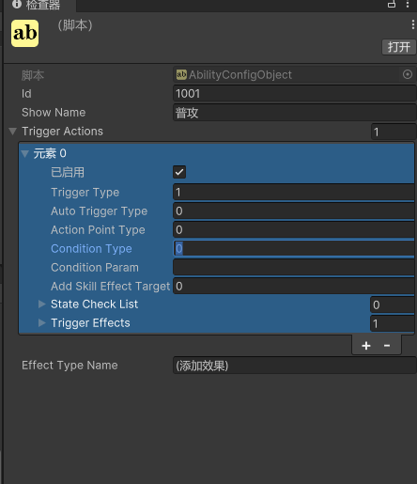
id | 技能id
Show Name | 技能名字
Trigger Actions | 触发几种技能类型
Trigger Type | 触发类型 | 1=主动技能，2=被动技能

Auto Trigger Type | 自动触发类型 | 只有被动技能才会用，主动技能配0，被动技能可以配置两种类型，1=Action是行为触发，比如攻击前，攻击后等，2= Condition是计时触发，比如间隔多久后触发
Action Point Type | 触发技能的行为类型 | 如果触发类型为行为触发，这里配置具体的行为类型，如果不是行为触发则配0
Condition Type | 时间触发的条件类型 | 如果是时间触发，这里配置时间类型
Condition Param | 时间触发的条件参数 | 如果是时间触发，配置时间触发类型的参数
Add Skill Effect Target | 添加技能效果目标 | 技能的作用对象，包括技能目标，附身目标，自己等
State Check List | 状态检查清单 | 触发条件达成的时候额外满足什么状态，可配置多个状态同时满足，但是具体怎么配状态，未知
Trigger Effects | 触发效果 | 配置技能触发时的效果，有很多效果，但是不知道怎么配

